Buscador
BUSCAR
PRODUCTOS
 | Anillos

IMAGEN | PRODUCTO | DESCRIPCIÓN | PRECIO
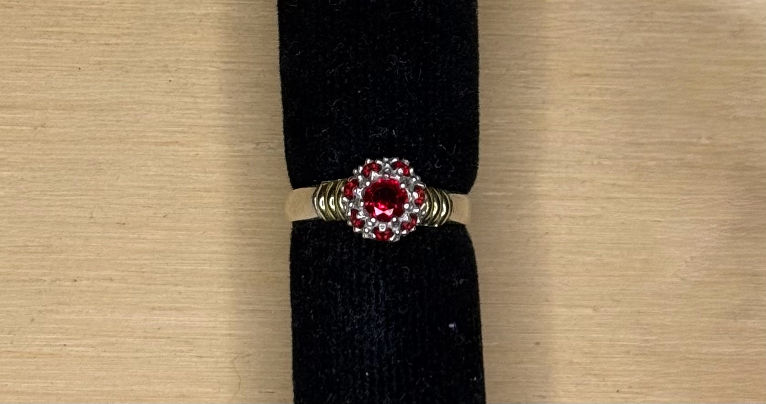 | AN1064 | ANILLO PYO FRUTILLA C/PIEDRAS | $15,600.00
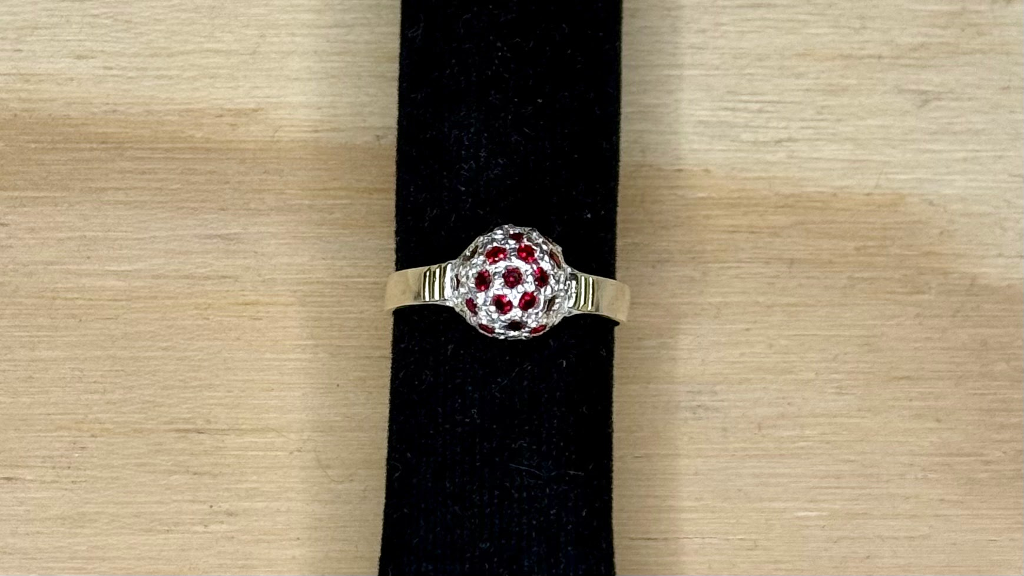 | AN1126 | ANILLO PYO FRUTILLA C/PIEDRAS | $20,020.00
 | AN1133H | ANILLO SELLO PYO HUECO C/PIEDRA 10x12mm | $38,870.00
 | AN1137 | ANILLO HUECO PYO 11X12mm CORONA DUBLE | $33,150.00
 | AN1153 | ANILLO P CRUZ SAN BENITO | $31,200.00
 | AN1164 | ANILLO PYO HUECO C/CORONA TIPO ROLEX | $21,450.00
 | AN1165 | ANILLO M/S/F PYO C/8 PIEDRAS | $10,790.00
 | AN1182 | ANILLO SAN BENITO PYO TEXTURADO | $18,200.00
 | AN1183 | ANILLO P TIPO VAN CLEFF | $18,850.00
 | AN1184 | ANILLO P CORAZON | $19,370.00
 | AN1197 | ANILLO P OM MEDITACION | $40,690.00
 | AN1203 | ANILLO P MALLA Y CORONA TIPO ROLEX C/9 PIEDRAS | $21,190.00
 | AN1208 | P C/12 PIEDRAS TIPO VAN CLEEFF O TREBOL | $15,860.00
 | AN1246 | ANILLO SAN BENITO P C7PIEDRAS | $35,230.00
 | AN1250 | ANILLO PYO ESTRIADO | $39,000.00
 | AN1253 | ANILLO SAN BENITO PYO CALADO | $20,670.00
 | AN1255 | ANILLO PYO C/5 PIEDRAS BAGUETTE | $25,350.00
 | AN1258 | ANILLO P CORONA Y ESPADAS AL COSTADO | $25,870.00
 | AN129 | ANILLO SAN BENITO PYO OVAL | $40,820.00
 | AN17 | ANILLO PYO C/PIEDRA OVAL | $34,450.00
 | AN394 | ANILLO PYO TIPO INFINITO VARIOS U 88888 | $29,510.00
 | AN428 | ANILLO M/S/F PYO C/9 PIEDRAS | $10,790.00
 | AN43 | ANILLO PYO FRUTILLA C/PIEDRAS | $33,800.00
 | AN430 | ANILLO PYO C/3 PIEDRAS | $27,300.00
 | AN522 | ANILLO SELLO PYO HUECO ESTRIADO C/PIEDRA 9x10mm | $32,110.00
 | AN613 | ANILLO PYO ROSETA OVAL C/11 PIEDRAS | $22,230.00
 | AN678 | ANILLO PYO MEDALLA MILAGROSA | $43,420.00
 | AN711 | ANILLO SELLO PYO HUECO C/PIEDRA 9x10mm | $32,110.00
 | AN714 | ANILLO 4 GRIFAS PYO C/PIEDRA 9x11mm | $23,920.00
 | AN794E | ANILLO SELLO PYO ENCAMISADO C/PIEDRA 10x12mm | $44,200.00
 | AN871 | ANILLO SAN BENITO PYO OCTOGONAL | $33,800.00
 | AN893 | ANILLO ENCAMISADO PYO 12X12mm CORONA DUBLE | $35,490.00
 | AN999 | ANILLO P ECO VARIOS | $8,970.00
 | ANILLOS P IMP | IMPORTADO | $5,720.00
 | SOLITARIO P C/PIEDRA | ANILLO SOLITARIO P C/PIEDRA | $9,750.00
 | SOLITARIO PyO C/PIEDRA | ANILLO SOLITARIO PYO C/PIEDRA | $11,960.00

